案内書①

 |  |  | AIRFIX |  |  |  |  | 2025-10-23

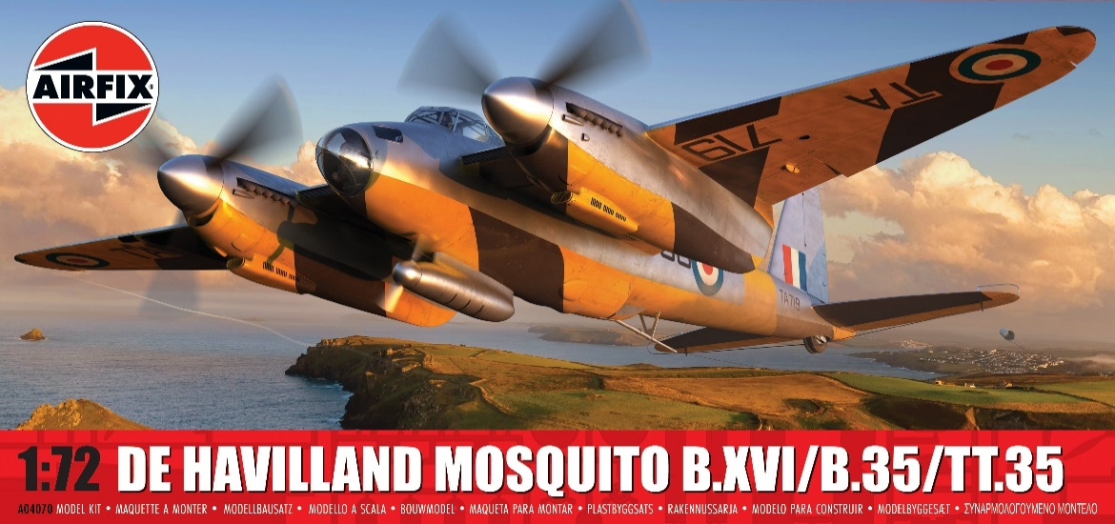
 |  | 2025年10月ご案内の新製品 1/3

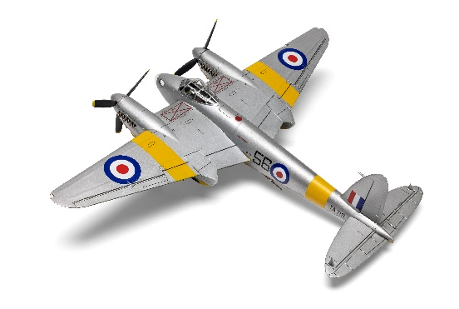
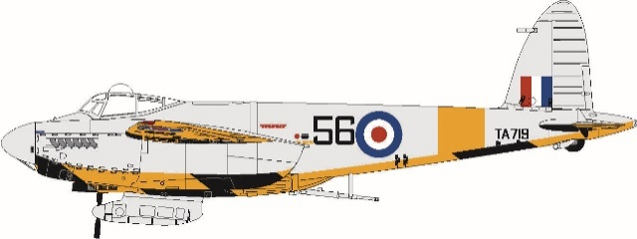

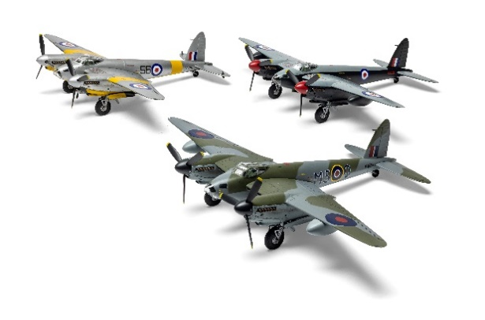
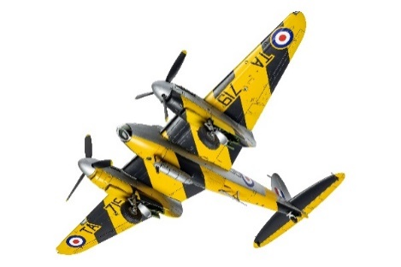

X4070 1/72 デ ハビランド モスキート B.XVI/B.35/TT.35 2021年に新金型で登場して以降大好評のエアフィックス社モスキートに新パーツを21点追加し、最後期型を再現した新キットが仲間入りします。与圧されたキャビンが特徴のB.XVI型の他、マーリン113/114エンジンを搭載した最後の爆撃機型B.35、そして戦後標的機を曳航するために改修され、1963年まで運用されたTT.35型を選択して作成できます。戦中から戦後にかけてRAFで活躍した以下3機を再現できるカルトグラフ社製デカールが付属します。 ●英国王立空軍 第3民間対空協力部隊（CAACU）機 1955年●英国王立空軍 第139飛行隊 ルパート G.W 飛行隊長搭乗機 1950年●英国王立空軍 第128飛行隊 1944年 ケンブリッジシャイア配備機

品番 | スケール | 商品名 |  |  | 価格（税込） |  | 入数 | ご発注数
X4070 | 1/72 | 1/72 デ ハビランド モスキート B.XVI/B.35/TT.35 |  |  | ¥6,050 |  | 12
 |  | JANコード | 5063129038618 | 一部新金型 | 税抜 | ¥5,500
2025年11月5日 (水)受注締切 2026年3月出荷予定
貴店名 ご帳合先問屋様名

2025年10月新製品のご案内は計3枚ございます。併せてご確認ください。

案内書②
 |  |  | AIRFIX |  |  |  |  | 2025-10-23

 |  | 2025年10月ご案内の新製品・従来品 2/3

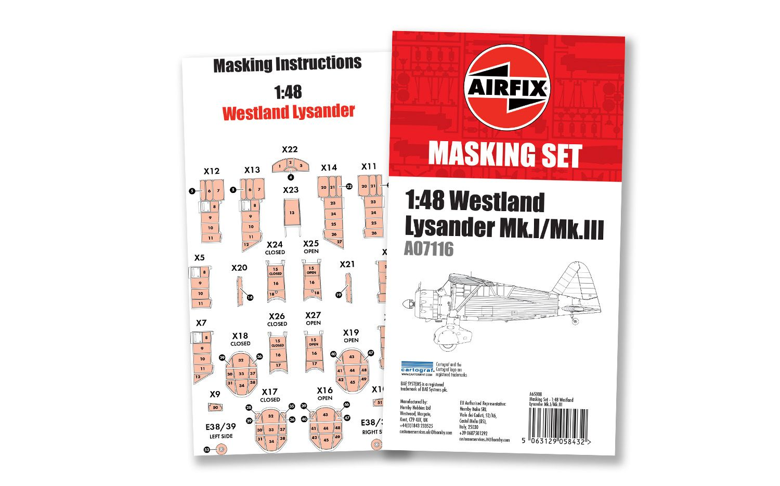

X65008 1/48 ウエストランド ライサンダー用 マスキングシートセット
X7116 ウエストランド ライサンダー Mk.Ⅰ/Mk.Ⅲの複雑な窓枠を簡単にマスキング出来るカルトグラフ社製のカット済みマスキングシートです。

関連従来品
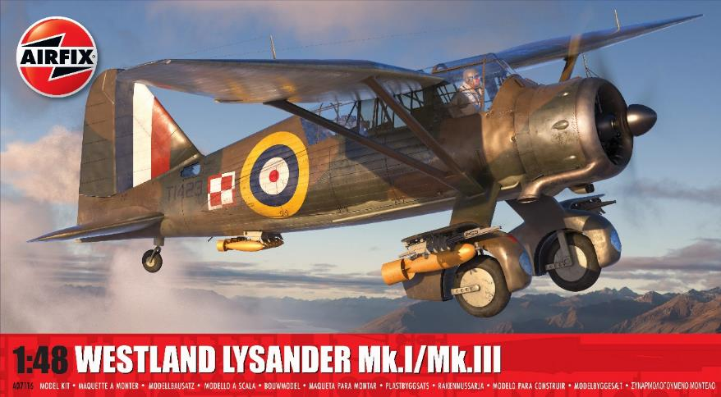

X7116 ※本商品は10/23現在弊社在庫がございます。在庫ある限りは出荷対応を行いますので、即納希望の場合は通常通りご発注をお願いいたします。

品番 | スケール | 商品名 |  |  | 価格（税込） |  | 入数 | ご発注数
X65008 | 1/48 | 1/48 ウエストランド ライサンダー用 マスキングシートセット |  |  | ¥2,420 |  | 1
 |  | JANコード | 5063129058432 | 新商品 | 税抜 | ¥2,200
X7116 | 1/48 | 1/48 ウエストランド ライサンダー Mk.Ⅰ/Mk.Ⅲ |  |  | ¥9,680 |  | 12
 |  | JANコード | 5063129028671 | 関連従来品 | 税抜 | ¥8,800
2025年11月5日 (水)受注締切 2026年3月出荷予定
貴店名 ご帳合先問屋様名

2025年10月新製品のご案内は計3枚ございます。併せてご確認ください。

案内書③
 |  |  | AIRFIX |  |  |  |  | 2025-10-23

 |  | 2025年10月ご案内の従来品 3/3
再受注人気従来品

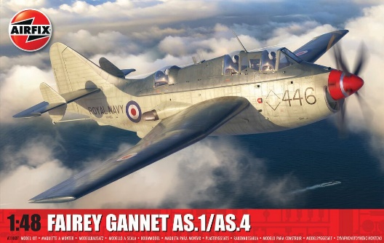
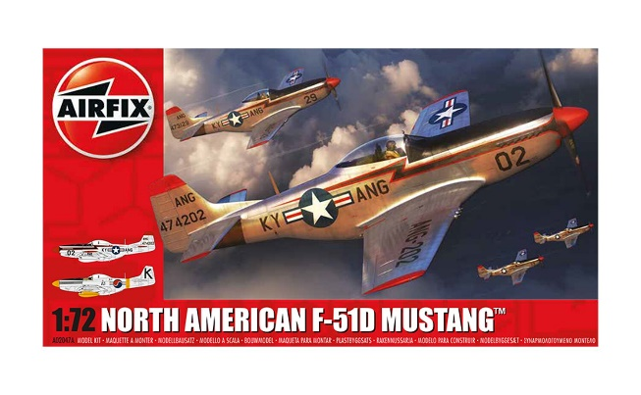

X11007
X-2047A


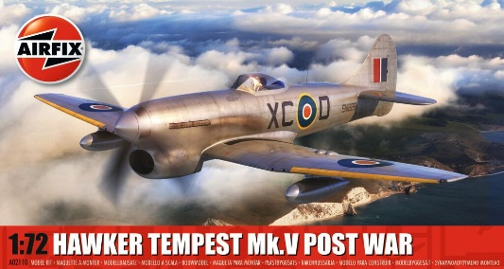

X2110
X6014

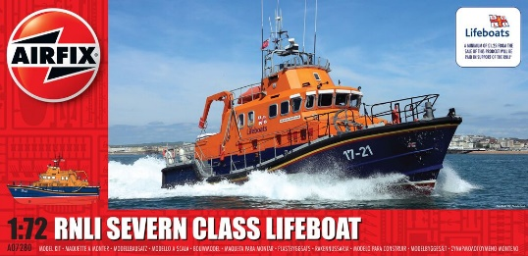
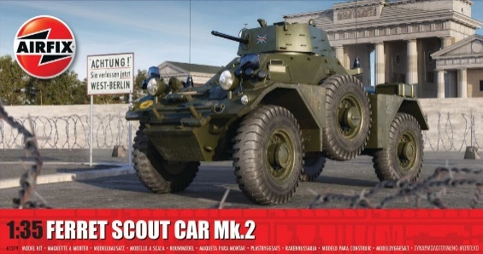

X7280
X1379

品番 | スケール | 商品名 |  |  | 価格（税込） |  | 入数 | ご発注数
X11007 | 1/48 | 1/48 フェアリーガネット AS.1/AS.4 |  |  | ¥13,200 |  | 1
 |  | JANコード | 5063129019617 | 従来品 | 税抜 | ¥12,000
X-2047A | 1/72 | 1/72 ノースアメリカン F-51Dマスタング |  |  | ¥2,750 |  | 24
 |  | JANコード | 5055286686214 | 従来品 | 税抜 | ¥2,500
X2110 | 1/72 | 1/72 ホーカーテンペスト Mk.V 戦後 |  |  | ¥2,860 |  | 24
 |  | JANコード | 5063129000820 | 従来品 | 税抜 | ¥2,600
X6014 | 1/72 | 1/72 ハインケル He111 P-2 |  |  | ¥7,920 |  | 12
 |  | JANコード | 5014429060144 | 従来品 | 税抜 | ¥7,200
X7280 | 1/72 | 1/72 英国王立国家救命船協会 救命艇 |  |  | ¥7,920 |  | 12
 |  | JANコード | 5014429072802 | 従来品 | 税抜 | ¥7,200
X1379 | 1/35 | 1/35 フェレットスカウトカー Mk.2 |  |  | ¥5,170 |  | 12
 |  | JANコード | 5063129000899 | 従来品 | 税抜 | ¥4,700
2025年11月5日 (水)受注締切 2026年3月出荷予定
貴店名 ご帳合先問屋様名

2025年10月新製品のご案内は計3枚ございます。併せてご確認ください。

